EM BRANCO - Matriz de comparaçã
Modelo de matriz de comparação em pares |  |  |  |  |  |  |  |  |  |  | https://pt.smartsheet.com/try-it?trp=58107
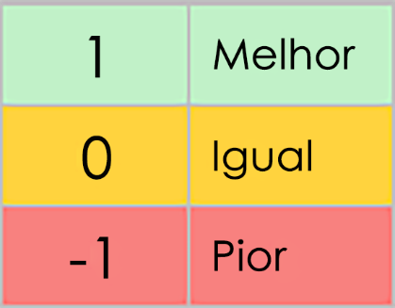 | Quality | Cost | Speed | Reliability | Flexibility | Customer Satisfaction | Efficiency | Scalability | Innovation | Ease of Implementation
CRITÉRIOS | X | X | X | X | X | X | X | X | X | X | PONTUAÇÃO | CLASSIFICAÇÃO
Qualidade | – |  |  |  |  |  |  |  |  |  | 0 | 1
Custo |  | – |  |  |  |  |  |  |  |  | 0 | 1
Velocidade |  |  | – |  |  |  |  |  |  |  | 0 | 1
Confiabilidade |  |  |  | – |  |  |  |  |  |  | 0 | 1
Flexibilidade |  |  |  |  | – |  |  |  |  |  | 0 | 1
Satisfação do cliente |  |  |  |  |  | – |  |  |  |  | 0 | 1
Eficiência |  |  |  |  |  |  | – |  |  |  | 0 | 1
Escalabilidade |  |  |  |  |  |  |  | – |  |  | 0 | 1
Inovação |  |  |  |  |  |  |  |  | – |  | 0 | 1
Facilidade de implementação |  |  |  |  |  |  |  |  |  | – | 0 | 1

CLIQUE AQUI PARA CRIAR NO SMARTSHEET

